Table 1
COMITÉ DE ADMINISTRACIÓN DE LA ZONA FRANCA Y ZONA COMERCIAL DE TACNA ESTADO DE EJECUCION PRESUPUESTARIA DE INGRESOS Y GASTOS EJERCICIO 2015
RECURSOS DIRECTAMENTE RECAUDADOS |  |  |  |  |  | (En Nuevos Soles) 43,791,903 RECURSOS DIRECTAMENTE RECAUDADOS |  |  |  |  |  | EP-1
01. 0 |  | INGRESOS CORRIENTES |  | 27,754,697 | 5 |  | RECURSOS ORDINARIOS |  |  |  | 14,790,808
 |  | Impuestos |  | 22,018,573 |  |  | 2 1. Pers y Obligaciones Sociales
01 2 01 4 01. 5 |  |  | Contribuciones Sociales Venta de Bienes, Servicios y Derechos Donaciones y Transferencias 0lfOS l0gf9S0S |  |  |  | 2,537,355 06. |  |  | 22. Pensiones y Otras Prestaciones GASTOS DE CAPITAL 2.4 Donaciones y Transferencias 2.5 Otros Gastos 2.ó Adquisición de Activos No Corrientes |  |  | 506,470
 |  |  |  |  |  |  |  | Sociales
 |  |  |  |  | 2.3. |  |  | Bienes y Servicios |  |  | 4,899,762
3,198,769 |  |  |  |  | 2.4. |  |  | Donaciones y Transferencias |  |  | 3,699,450
 |  |  |  |  |  |  |  | Otros Gastos Corrientes |  |  | 99,906
02 | 0 | INGRESOS DE CAPITAL |  | 16,037,206
2 | 1 | Venta de Activos |  | 445,852 | 7 |  | SERVICIO DE LA DEUDA
02. 2 02. 3 04. 0 01. 2 |  |  | Amortizaciones de Présfamos Comerciales Otros Ingresos de Capital FINANCIAMIENTO Saldo de Balance |  |  |  | 15,591,354 |  | INTERNA Intereses y Cargos de la Deuda 7.9 Amortizaciones de la Deuda EXTERNA Intereses y Cargos de la Deuda 7.9 Amortizaciones de la Deuda
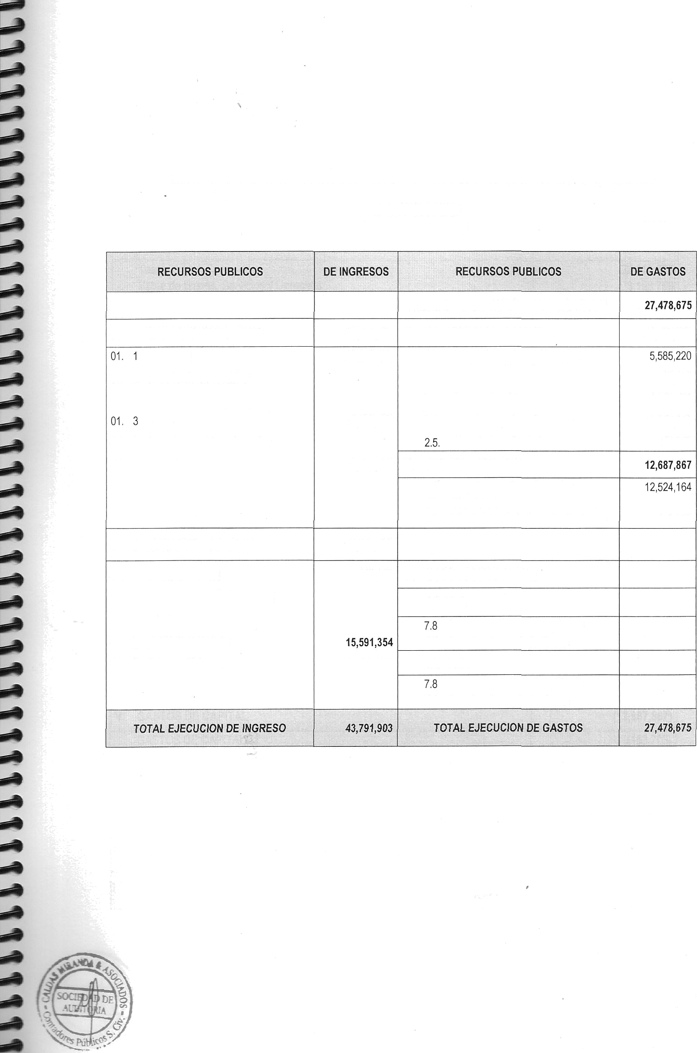
Pag. 7

Table 2
COMITÉ DE ADMINISTRACIÓN DE LA ZONA FRANCA Y ZONA COMERCIAL DE TACNA CLASIFICACIÓN FUNCIONAL DEL GASTO Ejercicio 2015 (En Nuevos Soles)
EP-2
CONCEPTO | IMPORTE SI.
I. INGRESOS CORRIENTES | 28,200,549
Tasas | 22,018,573
Venta de Bienes, Servicios y Derechos Rentas de la Propiedad | 3,198,769
Otros Ingresos | 2,537,355
Venta de Activos No Financieros Recursos OrdlflaFlOS (Corrientes) | 445,852
II. GASTOS CORRIENTES | (14,790,808)
Personal y Obligaciones Sociales | (5,585,220)
Obligaciones Previsionales | (506,469)
Bienes y Servicios | (4,899,762)
Donaciones y Transferencias | (3,699,451)
Otros Gastos Corrientes | (99,906)
III. AHORRO 0 DESAHORRO CTA. CTE. ( I - II ) | 13,409,741

IV. INGRESOS DE CAPITAL, TRANSFERENCIAS Y FINANCIAMIENTO | 15,591,354
INGRESOS DE CAPITAL | 0
Recursos Ordinarios (Capital)
DONACIONES Y TRANSFERENCIAS | 0
Donaciones y Transferencias
FINANCIAMIENTO | 15,591,354
Saldo de Balance | 15,591,354
ENDEUDAMIENTO
V. GAST05 DE CAPITAL | (12,687,867)
GASTOS DE CAPITAL | (163,703)
Donaciones y Transferencias | (12,524,164)
Adquisiciones de Activos No Financieros | (163,703)
Otros Gastos de capital
VI. RESULTADO ECONÓMICO ( III + IV - V ) | 16,313,228


RESULTADO FINANCIERO 0 EJECUCION PRESUPUESTARIA ( VI+l• VII ) | 16,313,228
SALDO AL 31 DICIEMBRE DEL 2008 | 16,313,228
Pag. 8

Table 3
COMITE DE ADMINISTRACION DE LA ZONA FRANCA Y ZONA COMERCIAL DE TACNA CLASIFICACION FUNCIONAL DEL GASTO Ejercicio 2015 (En Nuevos Soles)
Departamento : TACNA Provincia . TACNA Entidad Comité de Administración de la Zona Franca y Zona Comercial de Tacna |  |  |  |  |  | EP-3
SERVICIOS GENERALES 03 Planeamiento, Gestión y Reserva de Contingencia 05 Administración y Planeamiento 25 Deuda Pública SERUICTOSSOCTALES Medio Ambiente 18 Saneamiento 20 Salud 21 Cultura y deporte 22 Educación 23 Protección Social Prevención Social SERVICIOS ECONOMICOS |  |  | 0.00 31,460,520.00 |  | 0.00 0.00 27,478,674.90 |  | 0.00 0 00 000 0.00 0.00 0 00 0.00 0.00 0.00
08 | Comercio | 3/ ,^60,520.00 |  | 27,478,674.90 | 3,981,845 10
09 | Tmismo
10 | Agropecuario Pesca
 | Energía
15 | Transporte |  |  |  | 0 00
16 | Comunicaciones
19 | Vivienda y Desarrollo Urbano |  |  |  | 000
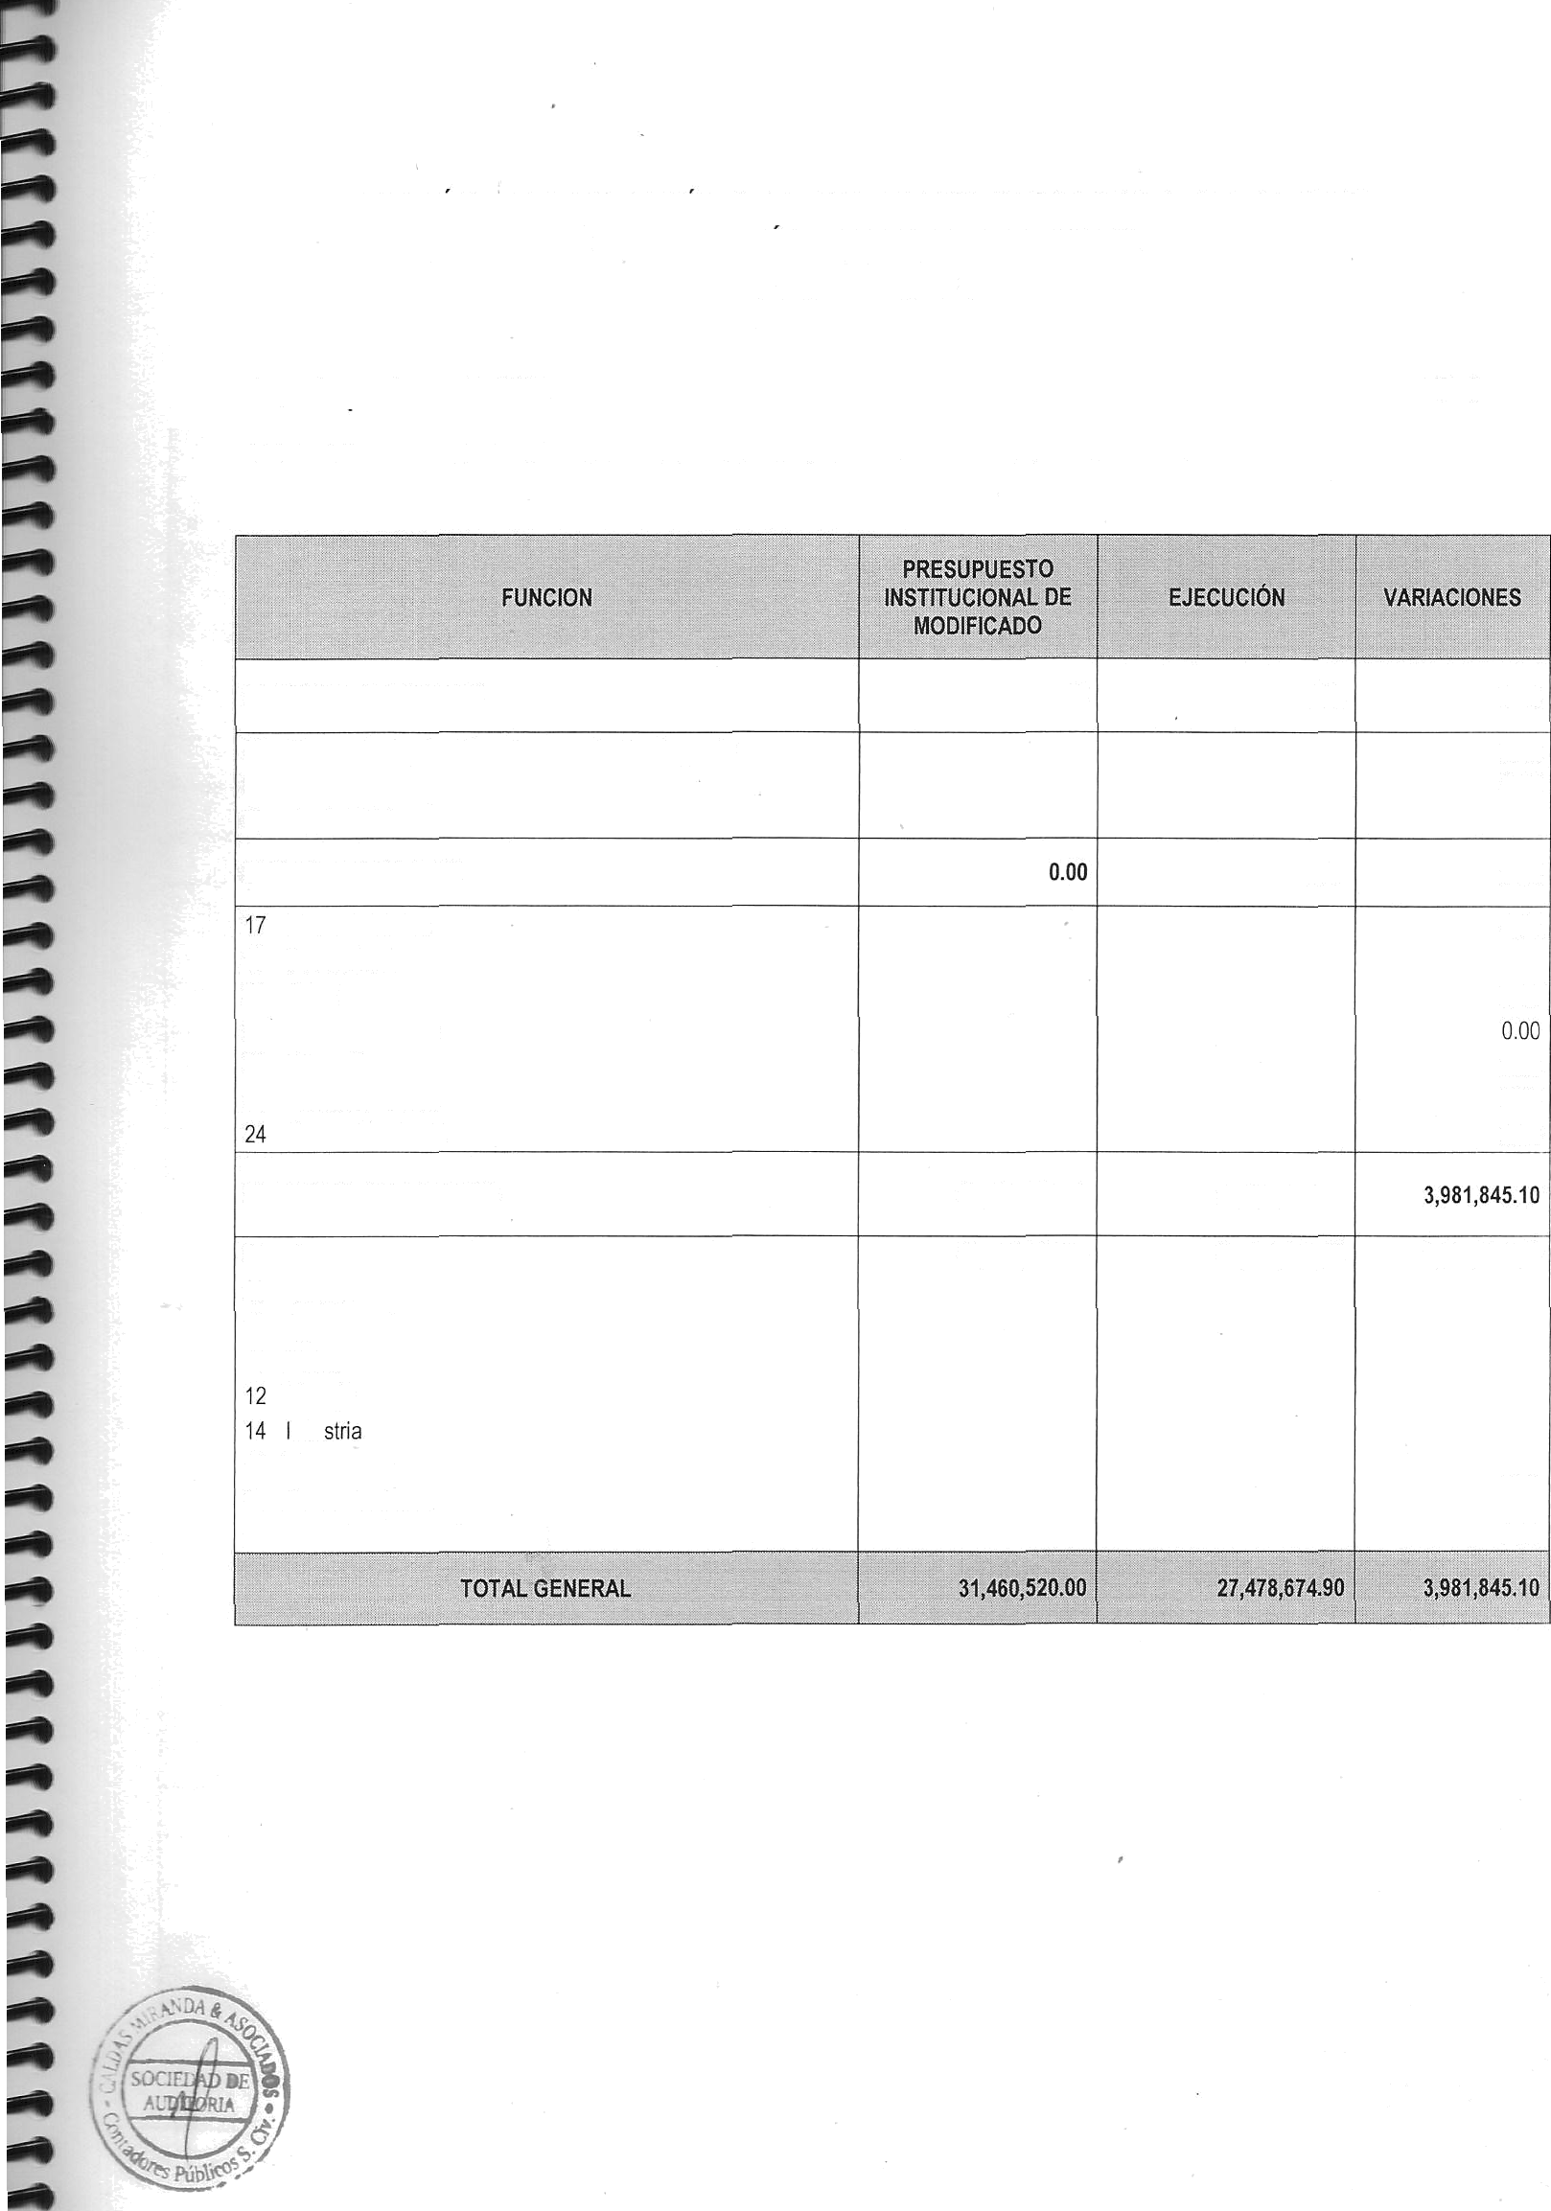
Pag. 9

